Calculador de Sueldo
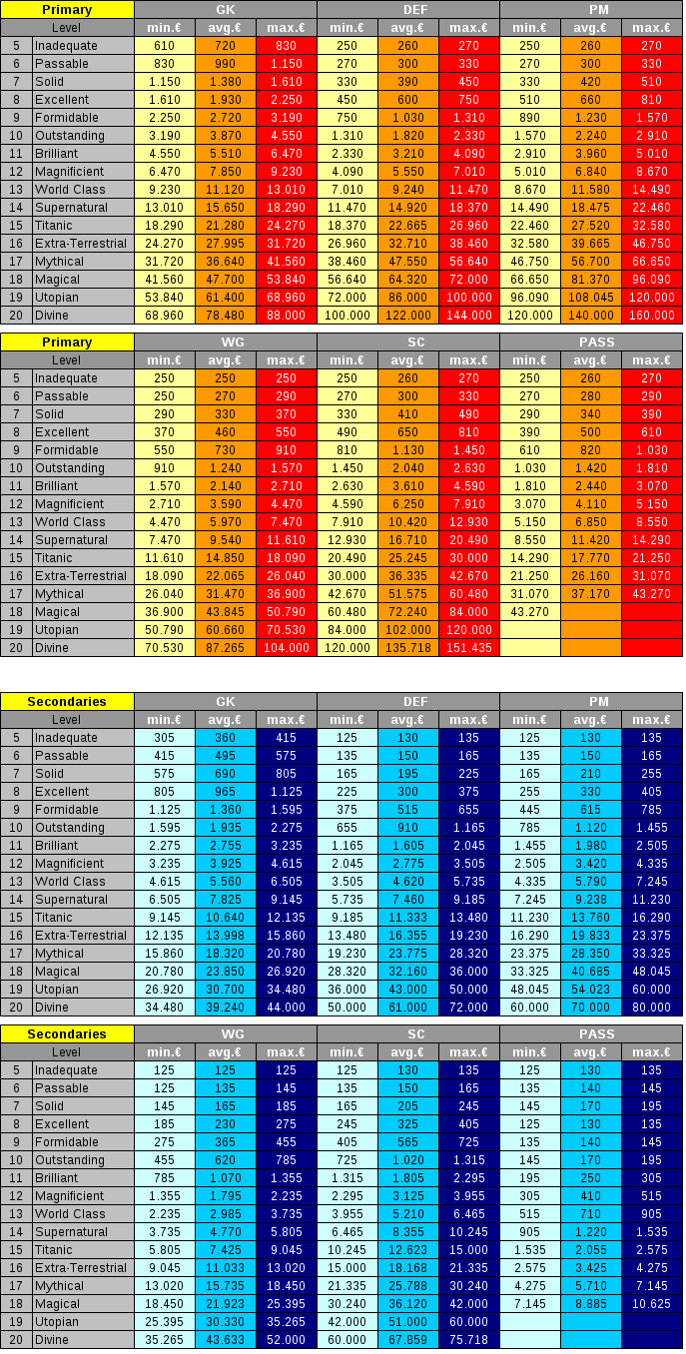
Po | 0 | 0 |  | (11776649) BP divino, salario 6,0% extra
De | 0 | 0 |  | (20650980) & (95299617) BP mágico, salario 4,7% extra
Cr | 22460 | 32580 | 32580 | (36438355) BP mítico, salario 4,7% extra
Ex | 2235 | 2235 |  | (48997559) BP E-T, salario, 4,3% extra
Ps | 515 | 515 |  | (154655044) & (50355509) BP sobrenatural, salario 3,7% extra
An | 405 | 405 |  | (46543607) BP clase mundial, salario 3,3% extra
BP | 0.80% | 0.80% |  | (80271350) BP magnífico, salario 3,2% extra
 |  |  |  | (38306586) BP brillante, salario 3,0% extra
Sueldo | 25820 | 36021 |  | (115228650) BP destacado, salario 2,7% extra
Sueldo +20% | 30984 | 43225 |  | (67144794) BP formidable, salario 2,3% extra
 |  |  |  | (36579219) BP excelente, salario 2,0% extra
 |  |  |  | (197154194) BP bueno, salario 2,0% extra
 |  |  |  | (38228598) BP aceptable, salario 1,6% extra
 |  | 10120.00 |  | (108135607) BP insuficiente, salario 1,2% extra
 |  | 10120 |  | (196625346) BP débil, salario 1,2% extra
 |  | 1.000 |  | (196987469) BP pobre, salario 0,8% extra
 |  |  |  | (196354241) BP horrible, salario 0,4% extra

